LikeMusicalGames_1
Wilcoxon Analysis for Spending Time (min) by LikeMusicalGames in LikeMusicalGames between no:yes

Wilcoxon test results
Alternative hypothesis: less
Group | N | Median | Mean.Ranks | Sum.Ranks | U | Z | p.value | r | magnitude
no | 34 | 17.5 | 24.102941176 | 819.5 | 224.5 | -0.30704688518 | 0.38291145488 | 0.044318400454 | none
yes | 14 | 20 | 25.464285714 | 356.5 | 224.5 | -0.30704688518 | 0.38291145488 | 0.044318400454 | none
Alternative hypothesis: greater
Group | N | Median | Mean.Ranks | Sum.Ranks | U | Z | p.value | r | magnitude
no | 34 | 17.5 | 24.102941176 | 819.5 | 224.5 | -0.30704688518 | 0.62137281076 | 0.044318400454 | none
yes | 14 | 20 | 25.464285714 | 356.5 | 224.5 | -0.30704688518 | 0.62137281076 | 0.044318400454 | none
Alternative hypothesis: two.sided
Group | N | Median | Mean.Ranks | Sum.Ranks | U | Z | p.value | r | magnitude
no | 34 | 17.5 | 24.102941176 | 819.5 | 224.5 | -0.30704688518 | 0.76584412317 | 0.044318400454 | none
yes | 14 | 20 | 25.464285714 | 356.5 | 224.5 | -0.30704688518 | 0.76584412317 | 0.044318400454 | none

Box plots for wilcoxon tests
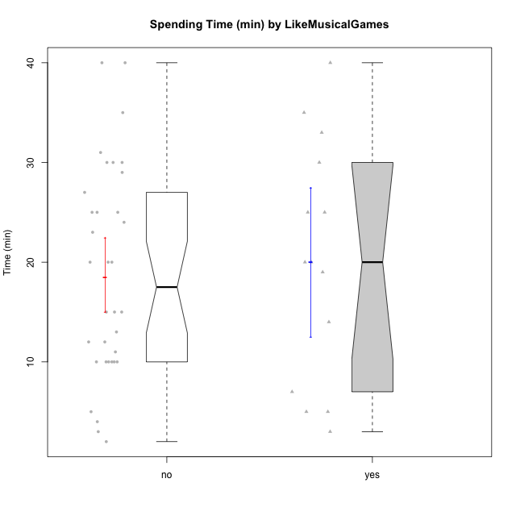

Wilcoxon data
UserID | Age | Sex | AcademicDegree | KnownDomainContent | LikeDomainContent | LikeActionGames | LikeAdventureGames | LikeFightingGames | LikeFictionGames | LikePlatformerGames | LikePuzzleGames | LikeRacingGames | LikeMusicalGames | LikeMMORPGGames | LikeShooterGames | LikeSimulationGames | LikeSportsGames | LikeStrategyGames | LikeNovelGames | SpendTime
c(1, 2, 3, 4, 5, 6, 7, 8, 9, 10, 11, 12, 13, 15, 16, 17, 18, 19, 21, 22, 23, 24, 25, 26, 27, 28, 29, 30, 31, 32, 33, 34, 35, 36, 37, 38, 39, 40, 41, 42, 43, 44, 45, 46, 47, 48, 49, 50) | c("adulthood", "emerging-adulthood", "emerging-adulthood", "emerging-adulthood", "adulthood", "emerging-adulthood", "emerging-adulthood", "emerging-adulthood", "emerging-adulthood", "emerging-adulthood", "emerging-adulthood", "emerging-adulthood", "adulthood", "adolescence", "emerging-adulthood", "adolescence", "emerging-adulthood", "emerging-adulthood", "adolescence", "emerging-adulthood", "emerging-adulthood", "adolescence", "emerging-adulthood", "emerging-adulthood", "adulthood", "emerging-adulthood", "adolescence", "adulthood", "emerging-adulthood", "emerging-adulthood", "emerging-adulthood", "emerging-adulthood", "adulthood", "adulthood", "emerging-adulthood", "emerging-adulthood", "emerging-adulthood", "adolescence", "emerging-adulthood", "adolescence", "adolescence", "emerging-adulthood", "emerging-adulthood", "emerging-adulthood", "adolescence", "emerging-adulthood", "emerging-adulthood", "emerging-adulthood") | c("male", "female", "male", "female", "male", "male", "male", "male", "male", "male", "female", "male", "male", "male", "male", "male", "male", "male", "female", "male", "male", "male", "female", "male", "female", "female", "male", "female", "male", "male", "male", "male", "male", "male", "male", "female", "female", "male", "male", "female", "male", "male", "male", "male", "female", "female", "male", "male") | c("postgraduate", "undergraduate", "undergraduate", "undergraduate", "postgraduate", "undergraduate", "undergraduate", "basic-school", "undergraduate", "postgraduate", "undergraduate", "undergraduate", "undergraduate", "basic-school", "undergraduate", "undergraduate", "undergraduate", "undergraduate", "basic-school", "undergraduate", "undergraduate", "basic-school", "undergraduate", "undergraduate", "undergraduate", "undergraduate", "undergraduate", "postgraduate", "basic-school", "undergraduate", "undergraduate", "undergraduate", "postgraduate", "undergraduate", "undergraduate", "basic-school", "basic-school", "undergraduate", "undergraduate", "basic-school", "undergraduate", "undergraduate", "undergraduate", "basic-school", "undergraduate", "undergraduate", "undergraduate", "undergraduate") | c("yes", "no", "no", "no", "no", "yes", "no", "yes", "no", "no", "yes", "yes", "no", "no", "no", "yes", "yes", "no", "yes", "yes", "yes", "yes", "yes", "no", "no", "no", "yes", "yes", "no", "no", "yes", "no", "yes", "yes", "no", "yes", "yes", "no", "no", "yes", "no", "yes", "no", "yes", "no", "yes", "no", "yes") | c("yes", "no", "no", "no", "no", "no", "no", "no", "no", "no", "no", "no", "no", "no", "yes", "yes", "no", "no", "yes", "yes", "no", "yes", "yes", "no", "no", "no", "yes", "yes", "yes", "no", "yes", "yes", "yes", "no", "no", "yes", "yes", "yes", "no", "yes", "yes", "no", "yes", "yes", "yes", "yes", "no", "yes") | c("no", "no", "no", "yes", "yes", "no", "no", "yes", "no", "yes", "no", "yes", "yes", "yes", "no", "no", "no", "no", "no", "yes", "yes", "yes", "no", "no", "no", "no", "yes", "no", "no", "no", "yes", "no", "yes", "no", "no", "yes", "yes", "yes", "yes", "no", "yes", "yes", "yes", "yes", "no", "yes", "yes", "yes") | c("no", "no", "no", "yes", "yes", "no", "no", "yes", "yes", "yes", "no", "yes", "yes", "yes", "yes", "no", "no", "no", "no", "yes", "yes", "yes", "yes", "yes", "no", "no", "yes", "no", "no", "yes", "yes", "yes", "no", "yes", "yes", "yes", "yes", "yes", "yes", "no", "yes", "yes", "yes", "yes", "yes", "yes", "yes", "yes") | c("yes", "no", "no", "yes", "yes", "no", "yes", "yes", "no", "no", "no", "no", "no", "no", "yes", "no", "yes", "no", "no", "yes", "no", "no", "no", "no", "yes", "no", "no", "no", "no", "no", "no", "no", "no", "no", "no", "yes", "no", "no", "yes", "no", "no", "no", "yes", "yes", "no", "yes", "yes", "no") | c("no", "yes", "yes", "yes", "no", "no", "no", "yes", "yes", "no", "yes", "no", "no", "no", "yes", "no", "no", "no", "no", "yes", "no", "no", "yes", "yes", "yes", "no", "no", "no", "no", "no", "no", "no", "no", "yes", "yes", "yes", "yes", "yes", "yes", "no", "no", "no", "yes", "no", "yes", "no", "no", "no") | c("no", "no", "no", "yes", "yes", "no", "no", "yes", "yes", "yes", "no", "yes", "no", "no", "yes", "yes", "yes", "no", "no", "yes", "yes", "no", "yes", "no", "no", "no", "yes", "no", "no", "yes", "yes", "yes", "yes", "no", "no", "no", "no", "yes", "no", "no", "yes", "no", "yes", "no", "yes", "yes", "no", "yes") | c("no", "yes", "yes", "no", "no", "yes", "no", "yes", "no", "no", "yes", "no", "yes", "yes", "yes", "yes", "no", "no", "no", "yes", "no", "yes", "yes", "yes", "yes", "yes", "yes", "yes", "no", "no", "yes", "yes", "no", "yes", "yes", "no", "yes", "yes", "no", "no", "no", "no", "yes", "no", "no", "yes", "yes", "yes") | c("no", "no", "yes", "yes", "yes", "no", "yes", "no", "yes", "no", "no", "yes", "yes", "yes", "no", "no", "no", "no", "no", "no", "yes", "no", "no", "no", "yes", "no", "yes", "no", "no", "no", "no", "no", "no", "no", "no", "no", "no", "no", "no", "no", "no", "no", "yes", "yes", "no", "yes", "no", "yes") | c("no", "no", "no", "no", "no", "no", "no", "yes", "no", "no", "yes", "no", "yes", "no", "no", "no", "no", "no", "yes", "no", "no", "no", "no", "no", "no", "yes", "no", "no", "no", "yes", "yes", "no", "no", "no", "yes", "no", "yes", "no", "yes", "yes", "no", "no", "no", "no", "yes", "yes", "no", "yes") | c("yes", "no", "no", "yes", "yes", "yes", "yes", "yes", "no", "yes", "no", "no", "no", "no", "yes", "no", "no", "yes", "no", "yes", "yes", "yes", "no", "yes", "no", "no", "no", "no", "no", "no", "no", "yes", "yes", "yes", "yes", "yes", "no", "yes", "yes", "no", "yes", "yes", "yes", "yes", "no", "yes", "yes", "no") | c("no", "no", "yes", "no", "yes", "no", "yes", "yes", "yes", "no", "no", "yes", "yes", "yes", "no", "yes", "yes", "no", "yes", "no", "yes", "no", "no", "no", "yes", "no", "no", "no", "no", "no", "yes", "yes", "no", "no", "no", "no", "no", "yes", "yes", "yes", "yes", "no", "yes", "yes", "no", "no", "yes", "no") | c("no", "yes", "no", "yes", "yes", "no", "no", "yes", "no", "yes", "no", "yes", "yes", "no", "yes", "no", "no", "no", "no", "yes", "yes", "yes", "no", "no", "yes", "no", "no", "no", "no", "no", "no", "no", "no", "no", "yes", "no", "no", "yes", "no", "no", "no", "no", "no", "no", "yes", "yes", "no", "no") | c("no", "no", "no", "no", "yes", "no", "yes", "no", "no", "no", "no", "no", "yes", "no", "no", "no", "no", "no", "no", "no", "no", "no", "no", "no", "no", "no", "no", "no", "no", "no", "no", "no", "no", "no", "no", "no", "no", "no", "no", "no", "yes", "no", "no", "no", "no", "yes", "no", "no") | c("yes", "yes", "no", "yes", "yes", "yes", "yes", "yes", "yes", "yes", "yes", "yes", "yes", "yes", "yes", "no", "no", "no", "no", "yes", "yes", "yes", "yes", "yes", "no", "no", "no", "no", "yes", "no", "no", "yes", "yes", "yes", "yes", "yes", "yes", "yes", "yes", "no", "yes", "yes", "yes", "yes", "yes", "yes", "yes", "yes") | c("yes", "no", "no", "yes", "no", "no", "no", "yes", "yes", "no", "yes", "no", "no", "no", "yes", "no", "no", "no", "no", "no", "no", "no", "no", "no", "no", "no", "no", "no", "no", "yes", "no", "yes", "no", "no", "no", "no", "no", "no", "no", "no", "no", "no", "no", "no", "no", "no", "yes", "no") | c(23, 10, 13, 29, 10, 15, 40, 30, 20, 10, 35, 10, 20, 5, 25, 15, 30, 11, 5, 40, 25, 3, 35, 12, 2, 20, 30, 30, 4, 19, 3, 24, 10, 25, 14, 27, 25, 20, 33, 5, 15, 10, 20, 12, 25, 7, 31, 40)

